การใช้แบบฟอร์ม
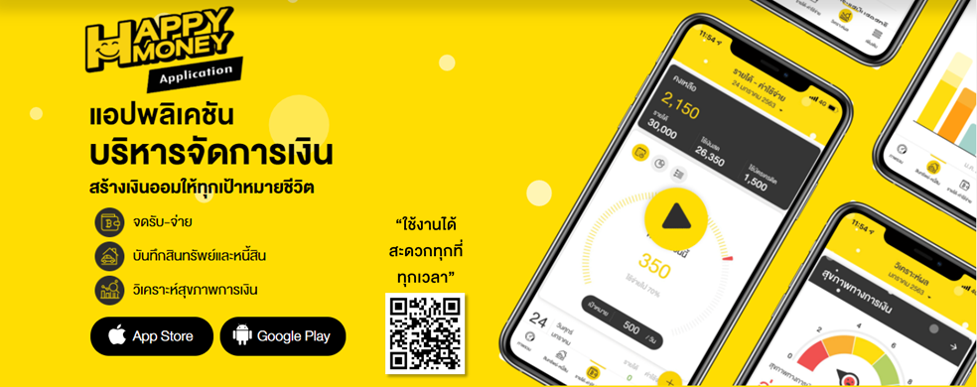
การใช้แบบฟอร์ม
กดที่ Link ของแบบฟอร์ม เพื่อไปหน้าแบบฟอร์มที่ต้องการ
ลำดับที่ | แบบฝึกหัด (Workshop) | คัมภีร์ | Link แบบฟอร์ม | วิธีการใช้งาน
1 | แบบฟอร์มบันทึกสินทรัพย์หนี้สิน | พลิกชะตาชีวิตลูกค้า ด้วยแผนการเงิน หน้า 17-22 | 1.งบดุลส่วนบุคคล | : กรอกรายการสินทรัพย์ด้วยมูลค่าปัจจุบันหรือมูลค่าที่คาดว่าจะขายได้ในวันนี้ และกรอกรายการหนี้สินด้วยมูลค่ายอดคงค้างปัจจุบัน การสำรวจข้อมูลมูลค่าสินทรัพย์และหนี้สิน จะช่วยให้รู้ว่ามีความมั่งคั่งเท่าไรในปัจุบัน
2 | แบบฟอร์มบันทึกรายได้ - ค่าใช้จ่าย | พลิกชะตาชีวิตลูกค้า ด้วยแผนการเงิน หน้า 23-26 | 2.งบรายได้และค่าใช้จ่าย | : กรอกจำนวนรายได้และค่าใช้จ่ายที่เกิดขึ้นประจำเดือน แยกตามประเภทและหมวดหมู่ของรายได้และค่าใช้จ่าย จะช่วยให้รู้นิสัยการใช้เงินและวางแผนปรับลดค่าใช้จ่ายได้ตรงจุด
3 | แบบฟอร์มบันทึกรายได้ - ค่าใช้จ่าย (รายวัน) | พลิกชะตาชีวิตลูกค้า ด้วยแผนการเงิน หน้า 23-26 | 3.แบบบันทึกรายได้และค่าใช้จ่าย | : กรอกรายได้และค่าใช้จ่ายที่เกิดขึ้นในแต่ละวัน จะช่วยวิเคราะห์พฤติกรรมการใช้จ่ายได้
4 | แบบฟอร์มบันทึกรายละเอียดหนี้สิน | ภารกิจพิชิตหนี้ หน้า 25 | 4.แบบสรุปรายละเอียดหนี้สิน | : กรอกรายละเอียดของหนี้สินที่มีทั้งหมดทุกรายการ ช่วยให้เห็นภาพรวมของภาระหนี้สิน และใช้เป็นข้อมูลสำหรับบริหารจัดการหนี้สินแต่ละประเภท
5 | การคำนวณอัตราส่วนทางการเงิน | เข้าใจลูกค้า สะท้อนปัญหาให้ถูกจุด หน้า 8-12 | 5.คำนวณอัตราส่วนทางการเงิน | : ผลคำนวณ "ของคุณ" จะมีการดึงข้อมูลจากงบรายได้และค่าใช้จ่าย และงบดุลส่วนบุคคล ที่บันทึกไว้ มาคำนวณอัตราส่วนทางการเงินให้อัตโนมัติ เพื่อให้สามารถวิเคราะห์จุดแข็งและจุดอ่อนทางการเงินได้

ถ้าไม่อยากจดแบบ Excel ขอแนะนำ Application ที่จะทำให้การจดของคุณเป็นเรื่องง่ายๆ

